アーキテクチャ図
Users
Internet
AWS Cloud
HTTP:8080

VPC
Internet gateway

Public subnet

Amazon ECS

Amazon ECR
AWS Fargate
Docker Image

Task
Docker File

AWS Cloud9
httpd image

前提作業
項番 | 項目 | 内容 |  |  |  | 確認項目 | コピペ項目
0 | 前提 | 1.GitHubより使用するファイルがダウンロードできていること。
 |  | 2.東京リージョンであること

1 | CloudFamation サービス画面表示 | 1.AWSマネージドコンソールより「CloudFormation」を選択する。 |  |  |  | 1.対象のリソース画面に推移できること。 | 1 | # | CloudFormation

2 | CFの実行 | 1.画面左メニューペインより「スタック 」を押下する。 |  |  |  | 1.スタックの一覧画面が表示されることを確認する。

 |  | 2.画面右の「スタックの作成」-「新しいリソースを使用（標準）」を選択し |  |  |  | 2.スタックのステータスが「CREATE_COMPLETE」になることを確認する。 | 2 | # | handson
 |  | 以下の設定を入れてスタックを実行する。
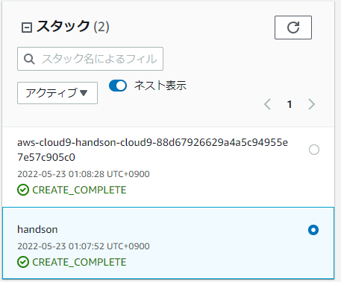
 |  |  | 2-1.ステップ 1：テンプレートの指定 |  |  |  |  | 東京リージョンで対応を実施する。
 |  |  |  | 2-1-1.前提条件 - テンプレートの準備：テンプレートの準備完了
 |  |  |  | 2-1-2.テンプレートソース：テンプレートファイルのアップロード
 |  |  |  | 2-1-3.テンプレートファイルのアップロード：ECShandson.yml（GitHubからダウンロードしたもの）

 |  |  | 2-2.ステップ 2：スタックの詳細を指定
 |  |  |  | 2-2-1.スタックの名前：handson
 |  |  |  | 2-2-2.パラメータ
 |  |  |  |  | ・PJPrefix：handson
 |  |  |  |  | ※その他の設定は全てデフォルト

 |  |  | 2-3.ステップ 3：スタックオプションの設定
 |  |  |  | 全てデフォルト設定で進める。

本編
項番 | 項目 | 内容 |  |  |  | 確認項目 |  | コピペ項目
0 | 前提 | 1.「ECSHanson.yml」を使用した環境構築が完了していること

1 | ECR サービス画面表示 | 1.AWSマネージドコンソールより「ECS」を選択する。 |  |  |  | 1.対象のリソース画面に推移できること。 |  | 1 | # | ECS

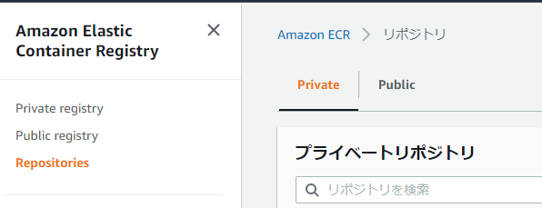
 |  | 2.画面左メニューペインより |  |  |  | 2 | リポジトリの一覧が確認できるページに推移すること。
 |  | 「Amazon ECR」-「リポジトリ」を選択する。

2 | リポジトリ作成 | 1.リポジトリ一覧画面よりタブが「private（デフォルト）」の状態で「リポジトリを作成」を押下する。 |  |  |  | 1.「リポジトリを作成」画面が表示されることを確認する。
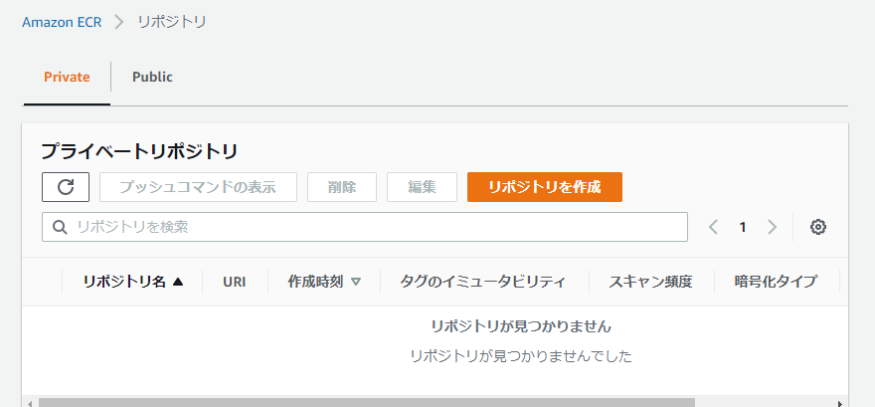

 |  | 2.リポジトリ名の項目に「handson」を入力し「リポジトリを作成」を押下する。 |  |  |  | 2.「リポジトリ handson は正常に作成されました」が表示されリポジトリ一覧に「handson」が存在することを |  | 2 | # | handson
 |  |  |  |  |  |  | 確認する。

 |  | 3.リポジトリ一覧より「handson」リポジトリの名前部分を押下しリポジトリの詳細画面を表示させる。 |  |  |  | 3.詳細画面が表示されることを確認する。

 |  | 4.リポジトリの詳細画面の画面右上「プッシュコマンドの表示」を押下する。 |  |  |  | 4.「handson のプッシュコマンド」が表示されることを確認する。

 |  | 5.「macOS/Linux」タブで表示された各コマンドをコピーして保持しておく |  |  |  | 5.全て正常にコピーできたことを確認する。
 |  |  | 1 | 認証トークンを取得し、レジストリに対して Docker クライアントを認証します。
 |  |  |  | #
 |  |  | 2 | 以下のコマンドを使用して、Docker イメージを構築します
 |  |  |  | #
 |  |  | 3 | イメージにタグを付けます。
 |  |  |  | #
 |  |  | 4 | 新しく作成した AWS リポジトリにこのイメージをプッシュ
 |  |  |  | #

3 | Cloud9 サービス画面表示 | 1.AWSマネージドコンソールより「Cloud9」を選択する。 |  |  |  | 1.「Your environments」の画面に推移していること。 |  | 1 | # | Cloud9

4 | Dockerfile作成 | 1.「Your environments」の一覧より |  |  |  | 1.Cloud9のコンソール画面に推移することを確認する。
 |  |  | 「handson-cloud9」の「OpenIDE」を押下する。

 |  | 2.画面最下部のターミナルにgit環境構築用コマンドを入力し実行をする。 |  |  |  | 2.エラーにならないことを確認する。
 |  |  | $ | git config --global user.name ”taro yamada” |  |  |  | 2 | $ | git config --global user.name ”taro yamada”
 |  |  | $ | git config --global user.email taroyamada@abc.com |  |  |  |  | $ | git config --global user.email taroyamada@abc.com
 |  |  | $ | git config --global credential.helper '!aws codecommit credential-helper $@' |  |  |  |  | $ | git config --global credential.helper '!aws codecommit credential-helper $@'
 |  |  | $ | git config --global credential.UseHttpPath true |  |  |  |  | $ | git config --global credential.UseHttpPath true

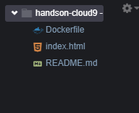
 |  | 3.Dockerfile作成のため以下の手順をコンソール上で実施する。 |  |  |  | 3.正常にDocekrfileとindex.htmlがコピーされていることを確認する。
 |  |  | 3-1.メニューバーより[File]-[Uplord Local Files...]を選択
 |  |  | 3-2.ローカルフォルダ（02_DocekrFile）に存在する以下のファイルをアップロード
 |  |  |  | ・Dockerfile
 |  |  |  | ・index.html

5 | Dockerfileイメージ 作成 | 1.Cloud9ターミナルでコマンドを実行する。 |  |  |  | 1.psコマンドにて正常にプロセスが起動していることを確認する。
 |  |  | $ | docker images |  |  |  | 1 | $ | docker images
 |  |  | $ | docker build -t handson . |  |  |  |  | $ | docker build -t handson .
 |  |  | $ | docker images |  |  |  |  | $ | docker images
 |  |  | $ | docker ps |  |  |  |  | $ | docker ps
 |  |  | $ | docker run --rm -p 8080:80 -d handson:latest |  |  |  |  | $ | docker run --rm -p 8080:80 -d handson:latest
 |  |  | $ | docker ps |  |  |  |  | $ | docker ps

 |  | 2.Dockerコンテナを停止させる。 |  |  |  | 2.正常に停止したことを確認する。
 |  |  | $ | docker stop <CONTAINER ID> |  |  |  | 2 | $ | docker stop <CONTAINER ID>
 |  |  | $ | docker ps |  |  |  |  | $ | docker ps

 |  | 3.Cloud9ターミナルでECRへプッシュ用のコマンドを実行する。 |  |  |  | 3.ECRへのPushが成功することを確認する。
 |  |  | $ | $(aws ecr get-login --no-include-email) |  |  |  | 3 | $ | $(aws ecr get-login --no-include-email)
 |  |  | $ | 項番2-5-3のタグ付けコマンド |  |  |  |  | $ | 項番2-5-3のタグ付けコマンド
 |  |  | $ | 項番2-5-4のタグ付けコマンド |  |  |  |  | $ | 項番2-5-4のタグ付けコマンド

 |  | 4.Cloud9コンソールを閉じる |  |  |  | 4.正常にコンソールが閉じることを確認する。

6 | ECR サービス画面表示 | 1.AWSマネージドコンソールより「ECS」を選択する。 |  |  |  | 1.対象のリソース画面に推移できること。 |  | 1 | # | ECS

 |  | 2.画面左メニューペインより |  |  |  | 2 | リポジトリの一覧が確認できるページに推移すること。
 |  | 「Amazon ECR」-「リポジトリ」を選択する。

7 | イメージ情報取得 | 1,リポジトリ一覧より「handson」リポジトリの名前部分を押下しリポジトリの詳細画面を表示させる。 |  |  |  | 1.詳細画面が表示されることを確認する。

 |  | 2.イメージのURLをコピーする。 |  |  |  | 2.正常にコピーできていることを確認する。
 |  |  | #

8 | ECS サービス画面表示 | 1.AWSマネージドコンソールより「ECS」を選択する。 |  |  |  | 1.対象のリソース画面に推移できること。 |  | 1 | # | ECS

9 | Clusterの作成 | 1.ECSのサービス左メニューペインより「クラスター」を選択する。 |  |  |  | 1.クラスター画面に推移することを確認する。

 |  | 2.「クラスターの作成」を押下し以下の設定でクラスターを作成する。 |  |  |  | 2.起動ステータスにて |  | 2 | # | handson-Cluster
 |  |  | 2-1.クラスターテンプレート：ネットワーキングのみ |  |  |  | 「ECSクラスターhandson-Clusterが正常に作成されました」が表示されることを確認する。
 |  |  | 2-2.クラスター名：handson-Cluster

10 | タスクの作成 | 1.ECSのサービス左メニューペインより「タスク定義」を選択する。 |  |  |  | 1.タスク定義画面に推移することを確認する。
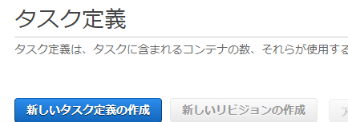

 |  | 2.「新しいタスク定義の作成」を押下し以下の設定でタスクを作成する。 |  |  |  | 2.正常にタスクが作成されることを確認する。 |  | 2 | # | handson-Task
 |  |  | 2-1.ステップ 1: 起動タイプの互換性の選択
 |  |  |  | 2-1-1.起動タイプの互換性の選択：FARGATE
 |  |  |  | →設定値を入力したら「次のステップ」を押下

 |  |  | 2-2.ステップ 2: タスクとコンテナの定義の設定 |  |  |  |  |  | # | handson-Fargate
 |  |  |  | 2-2-1.タスク定義名*：handson-Task |  |  |  |  | # | 項番５でコピーしたイメージのURL
 |  |  |  | 2-3-2.タスクロール：なし
 |  |  |  | 2-3-3:オペレーティングシステムファミリー：Linux
 |  |  |  | 2-3-4：タスク実行ロール：設定なし(or ecsTaskExecutionRole）
 |  |  |  | 2-3-5.タスクメモリ (GB)：0.5GB
 |  |  |  | 2-3-6.タスク CPU (vCPU)：0.25 vCPU
 |  |  |  | 2-3-7:コンテナの定義：コンテナの追加
 |  |  |  |  | 2-3-7-1.コンテナ名 *：handson-Fargate
 |  |  |  |  | 2-3-7-2.イメージ *：項番5でコピーしたイメージのURL
 |  |  |  |  | 2-3-7-3.メモリ制限 (MiB)：128MB
 |  |  |  |  | 2-3-7-4.ポートマッピング：80
 |  |  |  |  | →設定値を入力したら「追加」を押下
 |  |  |  | →設定を全て入力したら「作成」を押下

11 | タスクの起動 | 1.画面左メニューペインより「タスク定義」-「handson-Task」を押下する。 |  |  |  | 1.handson-Taskの詳細画面が表示されることを確認する。

 |  | 2.対象のRevisionのチェックボックスにチェックを入れた状態で |  |  |  | 2.サービスの設定画面に推移することを確認する。
 |  |  | 画面中央の「アクション」-「サービスの作成」を押下する。

 |  | 3.以下の設定でサービスを作成する。 |  |  |  | 3.正常にサービスおよびタスクが起動することを確認する。 |  | 2 | # | handson-Fargate
 |  |  | 3-1.ステップ 1: サービスの設定
 |  |  |  | 3-1-1.起動タイプ：FARGATE
 |  |  |  | 3-1-2.サービス名：handson-Fargate |  |  |  |  | #
 |  |  |  | 3-1-3.タスク数：1 |  |  |  |  | #
 |  |  |  | →設定が完了したら「次のステップ」

 |  |  | 3-2.ステップ 2: ネットワーク構成
 |  |  |  | 3-2-1.クラスター VPC*：10.1.0.0/16
 |  |  |  | 3-2-2.サブネット：10.1.10.0/24
 |  |  |  | 3-2-3.セキュリティグループ：handso-XXXX（新しいSecurityGroup）
 |  |  |  | 3-2-4:パブリック IP の自動割り当て:ENABLED
 |  |  |  | →設定が完了したら「次のステップ」

 |  |  | 3-3.ステップ 3: Auto Scaling (オプション)：全てデフォルト
 |  |  |  | →設定が完了したら「次のステップ」

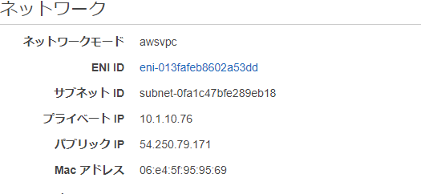
 |  | 4.対象のタスクの詳細を開き、割り当てられているパブリックIPアドレスを確認する。 |  |  |  | 4.正常に割り当てられていることを確認する。
 |  |  | 画面左メニューより：[Cluster]-「サービス」-「タスク」-「タスクID」

 |  | 5.ブラウザから以下のURLへアクセスを実施する。 |  |  |  | 5.正常にアクセスできることを確認する。
 |  |  | # | http://<確認したパブリックIP>

後かたづけ
項番 | 項目 | 内容 |  | 確認項目 | コピペ項目
1 |  | 1.ECRの削除 |  | 1.正常に削除されていることを確認する。
 |  |  | 1-1.対象のリポジトリを選択した状態で「削除」を押下する。
 |  |  | 設定画面：ECSサービスより[ECRリポジトリ]-[handsonを選択]-「削除」
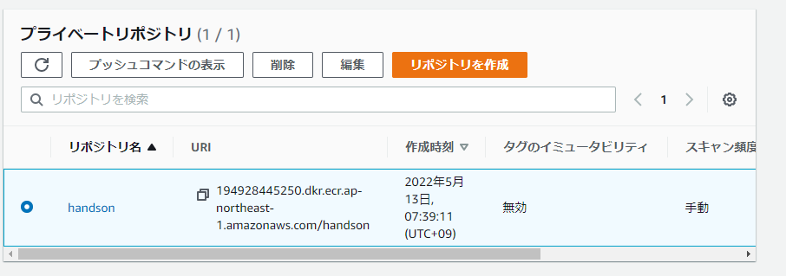

 |  | 2.ECSサービスの削除 |  | 2.正常に削除されていることを確認する。
 |  |  | 2-1.対象のサービスを選択した状態で「削除」を押下する。
 |  |  | 設定画面：ECSサービスより[クラスター]-[handson-Cluster]-[サービスID]

 |  | 3.クラスターの削除 |  | 3.正常に削除されていることを確認する。
 |  |  | クラスターの詳細画面を開いている状態で「クラスターの削除」を押下する。
 |  |  | 設定画面：ECSサービスより[クラスター]-[handson-Cluster]

 |  | 4.タスクの削除 |  | 4.正常に削除されていることを確認する。
 |  |  | 作成したタスクリビジョンを選択した状態で「登録解除」を押下します。
 |  |  | ※すべてのリビジョンが削除されるとタスク定義が削除されます。
 |  |  | 設定画面：ECSサービスより[タスク定義]-[タスク定義名]-[revision]

 |  | 5.セキュリティグループを削除 |  | 5.正常にセキュリティグループが削除されていることを確認する。
 |  |  | VPCサービスより「セキュリティグループ」を選択
 |  |  | 「handson-XXXX」セキュリティグループを選択し削除する。

 |  | 6,CloudFormationのスタクック削除 |  | 6.各スタックのステータスが「DELETE_COMPLETE」になることを確認する。
 |  |  | ・aws-cloud9-handson-cloud9
 |  |  | ・handson
 |  |  | をそれぞれ削除する。

